Project Charter
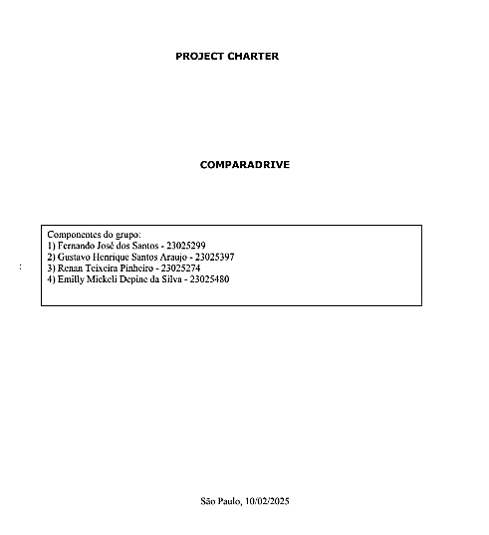

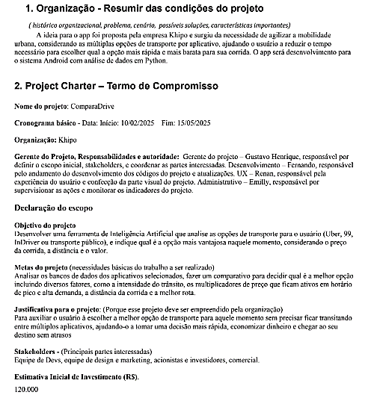

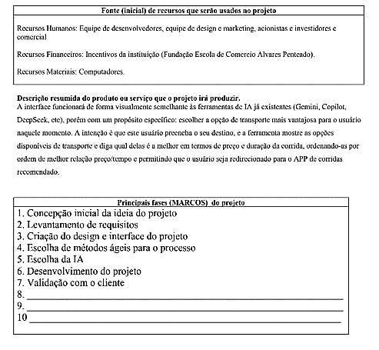

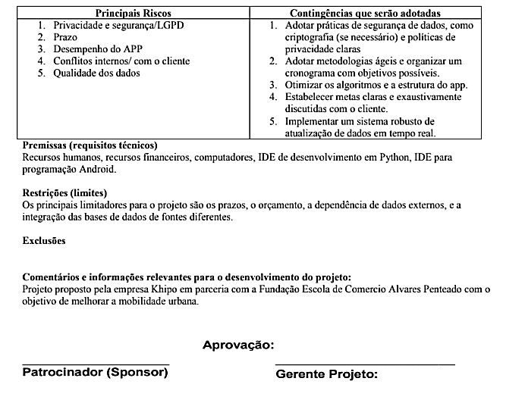

WBS-MACRO


SAM SRM
ENTREGAS DO PROJETO: COMPARA DRIVE |  |  |  |  | 

SAM |  |  |  |  |  |  |  | SRM
Stakeholder | Objetivos | Metas | Motivações e Interesses | Poder e influência | Importância e Impacto | Papéis & Responsabilidades | Sintonia "fina" | Área de Interesse | Nível de Detalhe | Formato | Frequência | Mecanismo de Entrega
Desenvolvedores | Criar um aplicativo funcional, confiável e de fácil manutenção. | Implementar recursos, garantir a estabilidade do sistema e otimizar o desempenho do Web App. | Desenvolvimento de software, aprendizado contínuo, satisfação com o trabalho bem feito. | Alto poder técnico, influência na qualidade do produto. | Impacto direto na funcionalidade e desempenho do aplicativo. | Implementar funcionalidades, corrigir bugs, garantir a estabilidade do sistema. | Alinhamento com o Product Owner e equipe de UX/UI. | Prioridades de desenvolvimento, correção de bugs, novos recursos. | Detalhado | Reuniões diárias (dailys), relatórios técnicos. | Diário durante a sprint, reuniões semanais. | Reuniões virtuais, quadros de tarefas online.
Product Owner | Garantir que o aplicativo atenda às necessidades dos usuários e esteja alinhado com os objetivos do negócio. | Lançamento bem-sucedido, aumento de usuários ativos e alta satisfação do cliente. | Sucesso do produto, crescimento da empresa, satisfação do cliente. | Alto poder de decisão sobre o escopo e prioridades do projeto. | Impacto direto no sucesso do produto e na satisfação do cliente. | Definir o backlog, priorizar tarefas, garantir o alinhamento com as necessidades dos usuários. | Alinhamento com a gerência executiva e equipe de desenvolvimento. | Feedback dos usuários, métricas de desempenho, status do desenvolvimento. | Conciso e informativo | E-mails, reuniões de revisão. | Mensalmente ou conforme necessário. | E-mails, reuniões virtuais.
Equipe de Marketing | Promover o aplicativo e aumentar a base de usuários. | Criar campanhas eficazes, aumentar a visibilidade do aplicativo e atrair novos usuários. | Crescimento da base de usuários, sucesso das campanhas, reconhecimento da marca. | Influência na percepção do mercado e aquisição de usuários. | Impacto direto na aquisição de usuários e no sucesso financeiro. | Criar e executar campanhas de marketing, analisar métricas de marketing. | Alinhamento com a equipe comercial e gerência executiva. | Resultados de campanhas de marketing, análise de público-alvo, insights sobre concorrência. | Detalhado | Relatórios de campanhas, reuniões de análise. | Mensal para análise de campanhas, atualizações semanais. | Reuniões virtuais, relatórios enviados por e-mail.
Equipe de UX/UI | Garantir uma experiência de usuário intuitiva, agradável e acessível via navegador. | Criar designs funcionais e responsivos, reduzir a fricção do usuário e garantir acessibilidade. | Satisfação do usuário, design inovador, usabilidade. | Influência na experiência do usuário e na interface do aplicativo. | Impacto direto na satisfação e retenção de usuários. | Criar designs, realizar testes de usabilidade, propor melhorias de interface. | Alinhamento com a equipe de desenvolvimento e Product Owner. | Feedback dos usuários, testes de usabilidade, propostas de design. | Detalhado | Reuniões de design, relatórios de usabilidade. | Semanal durante a sprint. | Reuniões virtuais, ferramentas de design (Canva, Figma).
Equipe de Suporte ao Cliente | Resolver problemas dos usuários e fornecer suporte eficaz. | Melhorar a satisfação do cliente, reduzir o tempo de resposta e manter a retenção de usuários. | Satisfação do cliente, resolução eficiente de problemas. | Influência na retenção e satisfação do cliente. | Impacto direto na fidelização e satisfação dos usuários. | Responder a solicitações, resolver problemas, coletar feedback dos usuários. | Alinhamento com a equipe de desenvolvimento e Product Owner. | Problemas recorrentes relatados pelos usuários, solicitações de recursos. | Resumido | Relatórios de suporte, reuniões de revisão. | Mensal para revisão de suporte, atualizações conforme necessário. | Reuniões virtuais, e-mails informativos.
Equipe Comercial | Aumentar a base de usuários e a receita do aplicativo. | Expandir parcerias, aumentar a receita e fechar contratos estratégicos. | Crescimento financeiro, expansão do mercado, fechamento de negócios. | Influência nas parcerias e na receita do aplicativo. | Impacto direto no sucesso financeiro e na expansão do mercado. | Negociar parcerias, fechar contratos, atingir metas de receita. | Alinhamento com a equipe de marketing e gerência executiva. | Estratégias de venda, parcerias potenciais, métricas de aquisição de clientes. | Resumido | Reuniões de estratégia, e-mails de atualização. | Trimestral para revisão estratégica, semanal para atualizações de status. | Reuniões virtuais, e-mails informativos.
Gerência Executiva | Alinhar o aplicativo com a visão da empresa e garantir o sucesso financeiro. | Definir prioridades, alocar recursos e tomar decisões estratégicas para o crescimento do projeto. | Crescimento da empresa, sucesso financeiro, alinhamento estratégico. | Alto poder de decisão sobre recursos e direção do projeto. | Impacto direto no sucesso global do projeto e da empresa. | Definir a visão do projeto, alocar recursos, tomar decisões estratégicas. | Alinhamento com todas as equipes do projeto. | Resultados gerais do projeto, conformidade com os objetivos estratégicos, desempenho financeiro. | Alto nível | Relatórios executivos, reuniões de revisão. | Mensal para revisão executiva, atualizações conforme necessário. | Reuniões presenciais ou virtuais, relatórios executivos enviados por e-mail.
Usuários Finais | Encontrar a opção de transporte mais barata e eficiente. | Ter acesso a informações precisas e atualizadas sobre custos e tempos de viagem. | Economia de tempo e dinheiro, conveniência. | Influência indireta através do feedback e uso do aplicativo. | Impacto direto na adoção e sucesso do aplicativo. | Fornecer feedback, utilizar o aplicativo, sugerir melhorias. | Alinhamento com a equipe de UX/UI e Product Owner. | Feedback do usuário, testes de usabilidade, propostas de melhorias. | Resumido | Pesquisas de satisfação, feedback via aplicativo. | Contínuo, conforme necessário. | Ferramentas de feedback no aplicativo, e-mails.
Equipe de QA | Garantir que o aplicativo esteja livre de bugs e funcione conforme o esperado. | Realizar testes de qualidade e desempenho, identificar e corrigir bugs antes do lançamento. | Qualidade do produto, satisfação do cliente, redução de erros. | Influência na qualidade técnica e na experiência do usuário. | Impacto direto na estabilidade e confiabilidade do aplicativo. | Realizar testes, identificar bugs, garantir a qualidade do produto. | Alinhamento com a equipe de desenvolvimento e Product Owner. | Testes de qualidade e desempenho, identificação e correção de bugs. | Detalhado | Relatórios de testes, reuniões de revisão. | Diário durante a sprint, reuniões semanais. | Reuniões virtuais, relatórios enviados por e-mail.
Equipe de Banco de Dados | Garantir a integridade, segurança e desempenho dos dados do aplicativo. | Estruturar e manter um banco de dados eficiente, seguro e escalável. | Integridade dos dados, segurança, desempenho do sistema. | Influência na qualidade e disponibilidade dos dados. | Impacto direto no desempenho e confiabilidade do aplicativo. | Estruturar o banco de dados, garantir a segurança e integridade dos dados. | Alinhamento com a equipe de desenvolvimento e segurança da informação. | Análise do banco de dados, estruturação de dados, segurança. | Detalhado | Relatórios técnicos, reuniões de revisão. | Semanal durante a sprint. | Reuniões virtuais, relatórios enviados por e-mail.
Equipe de Segurança da Informação | Proteger os dados dos usuários e garantir a privacidade. | Implementar medidas de segurança, como criptografia e autenticação segura. | Segurança dos dados, privacidade do usuário, conformidade com regulamentações. | Influência na segurança e conformidade do aplicativo. | Impacto direto na confiança do usuário e na conformidade legal. | Implementar medidas de segurança, garantir a privacidade dos dados. | Alinhamento com a equipe de desenvolvimento e jurídica. | Segurança e privacidade dos dados, conformidade com leis de proteção de dados. | Detalhado | Relatórios de segurança, reuniões de revisão. | Mensal para revisão de segurança, atualizações conforme necessário. | Reuniões virtuais, relatórios enviados por e-mail.
Equipe de Análise de Dados | Fornecer insights sobre o uso do aplicativo e o comportamento dos usuários. | Analisar métricas de uso, identificar tendências e sugerir melhorias com base em dados. | Insights baseados em dados, melhoria contínua do produto. | Influência nas decisões baseadas em dados e na evolução do produto. | Impacto direto na tomada de decisões e na melhoria do aplicativo. | Analisar dados, identificar tendências, sugerir melhorias. | Alinhamento com a equipe de marketing e Product Owner. | Métricas de uso, análise de tendências, insights de dados. | Detalhado | Relatórios de análise, reuniões de revisão. | Mensal para análise de dados, atualizações conforme necessário. | Reuniões virtuais, relatórios enviados por e-mail.
Parceiros e Fornecedores | Integrar serviços externos (como APIs de transporte) ao aplicativo. | Garantir a integração eficiente de APIs e a disponibilidade de dados em tempo real. | Integração eficiente de serviços, parcerias estratégicas, crescimento mútuo. | Influência na disponibilidade e qualidade dos serviços integrados. | Impacto direto na funcionalidade e na experiência do usuário. | Garantir a integração eficiente de APIs e a disponibilidade de dados em tempo real. | Alinhamento com a equipe de desenvolvimento e Product Owner. | Integração de APIs, disponibilidade de dados, parcerias estratégicas. | Detalhado | Relatórios de integração, reuniões de revisão. | Mensal para revisão de integração, atualizações conforme necessário. | Reuniões virtuais, relatórios enviados por e-mail.

